Sheet1
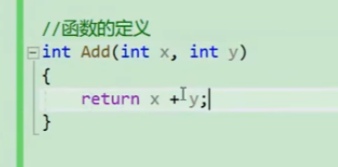
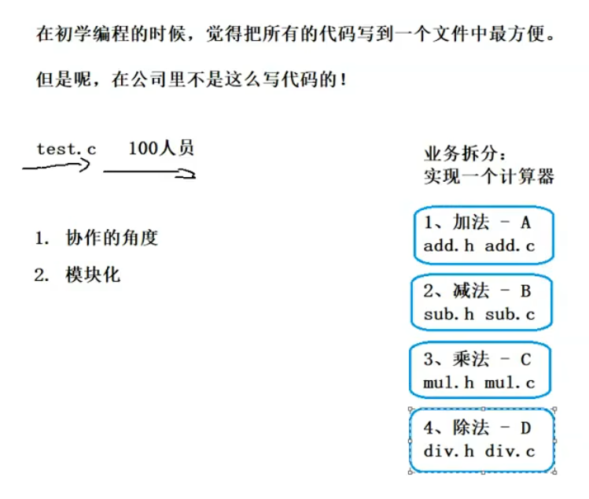
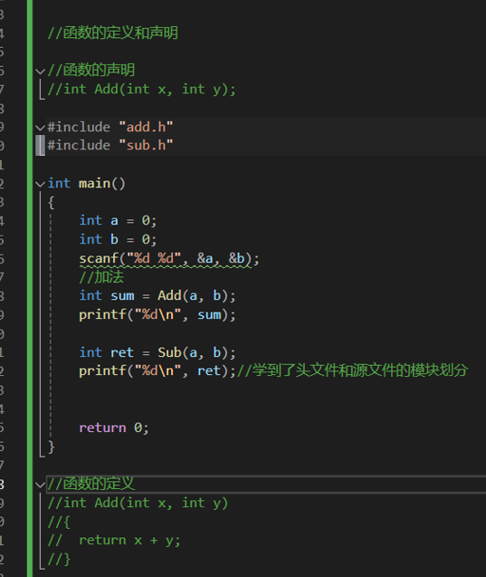
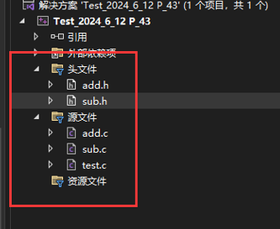
Test_2024_6_12 P_43

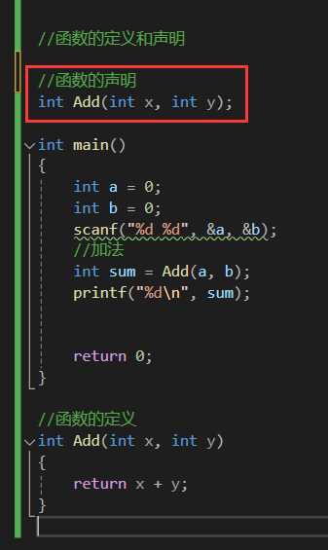
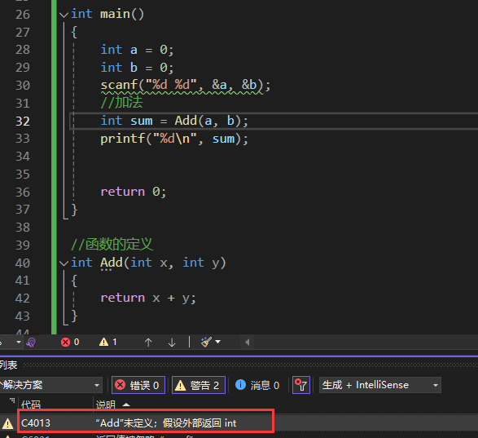

 |  | 这里的x，y可写可不写，要是为了和下面保持一致，就写上

 | 你要是把函数放在后面了

 | 代码是从前往后扫描，前面没找到Add，就报警了

 | 所以要给函数声明 |  | 不写也可以，不影响

